ANALISIS POSTURAL
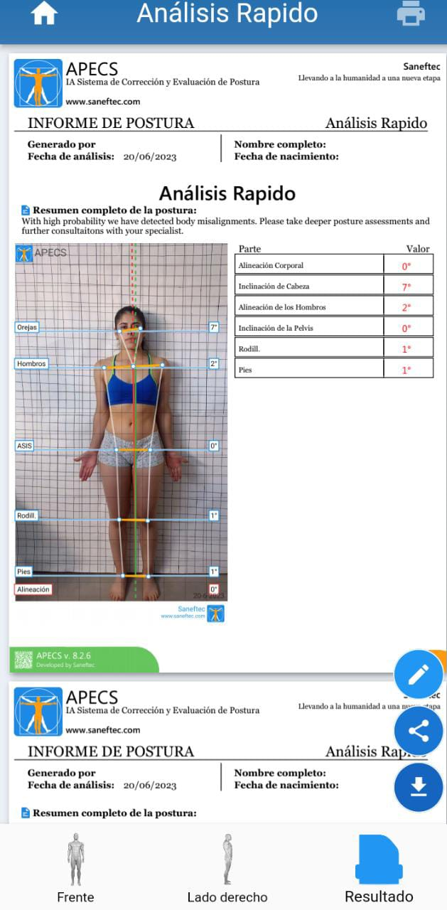 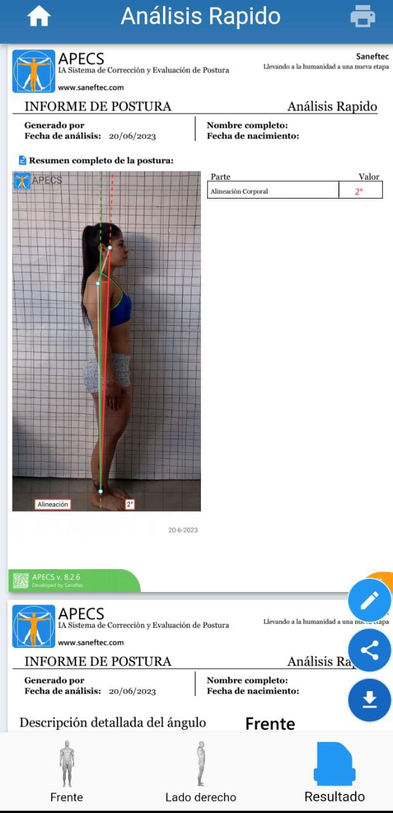 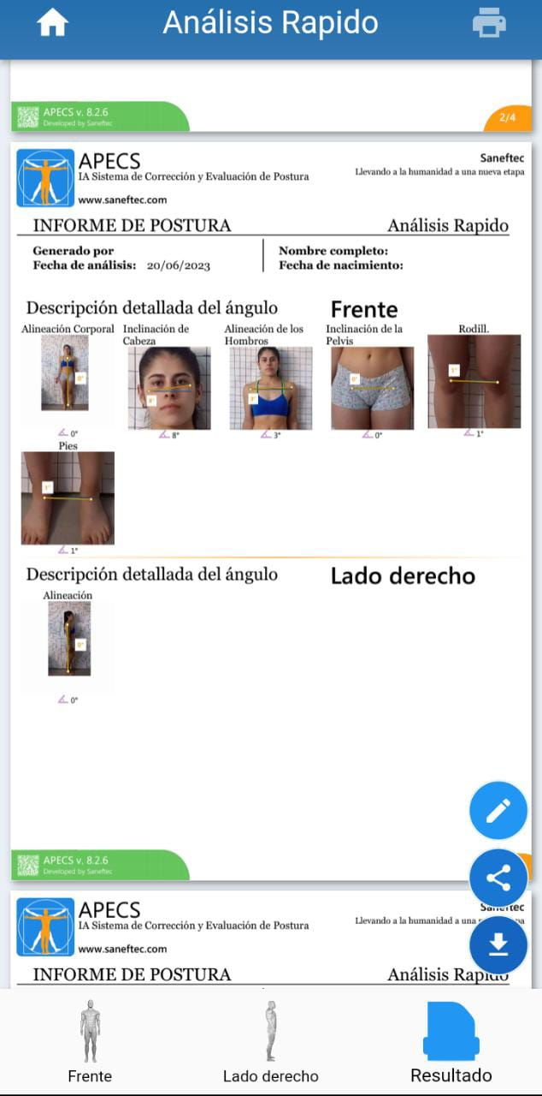 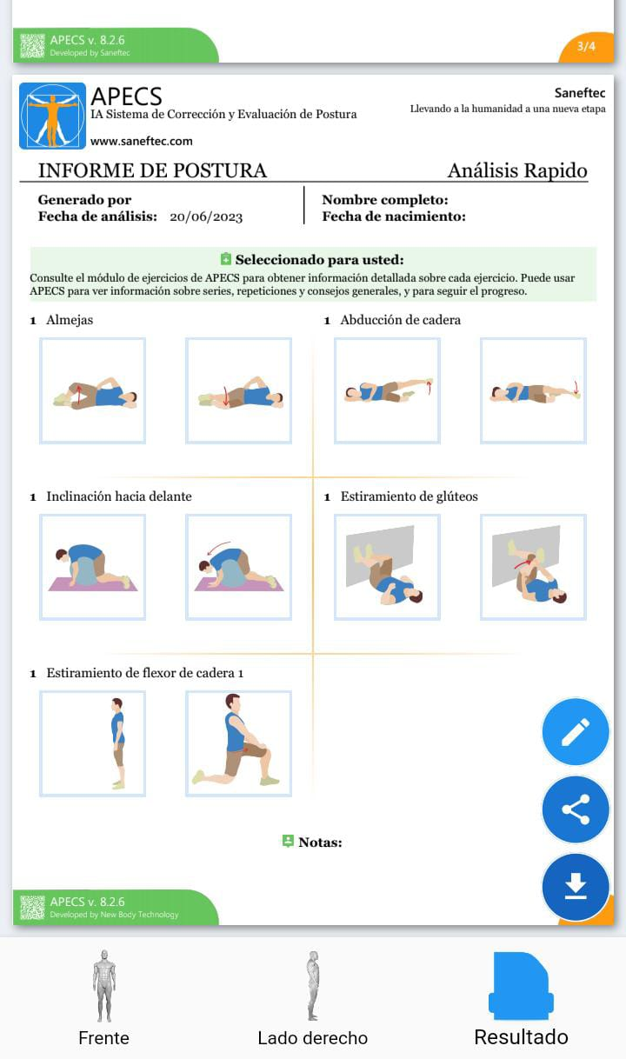

 | NOMBRE | RECOMENDACION | EJERCICIOS 10 REP DE CADA EJERCICIO TRES SERIES
 | MONICA RESTREPO | HACER ESTOS EJERCICIOS TRES VECES AL DIA | 1/ ALMEJAS
 |  |  | 2/ ABDUCCION DE CADERA
 |  |  | 3/ INCLINACION HACIA ADELANTE
 |  |  | 4/ ESTIRAMIENTO DE GLUTEOS
 |  |  | 5/ ESTIRAMIENTO DE FLEXOR DE CADERA

